Chart
C0002 | 15
C0003 | 14
C0004 | 13
C0028 | 12
C0011 | 12
C0005 | 8
C0016 | 8
C0035 | 8
C0036 | 8
C0037 | 8
C0062 | 8
C0061 | 8
C0012 | 7
C0054 | 7
C0029 | 7
C0038 | 7
C0056 | 6
C0008 | 6
C0007 | 6
C0030 | 5
C0033 | 5
C0009 | 5
C0010 | 5 | 4.02
C0046 | 5 | 5.71
C0047 | 5 | 4.02
C0055 | 4 | 5.69
0 | 0 | 5.77
0 | 0 | 5.77 | 30.98 |  | 1.45
0 | 0 | 2.93 |  |  | 365
0 | 0 | 3.85
 |  | 4.56
 |  | 4.55
 |  | 4.51
 |  | 4.58 | 24.98

 |  |  | 55.96 | 294.8
 |  |  | 14086.482759

张力料槽
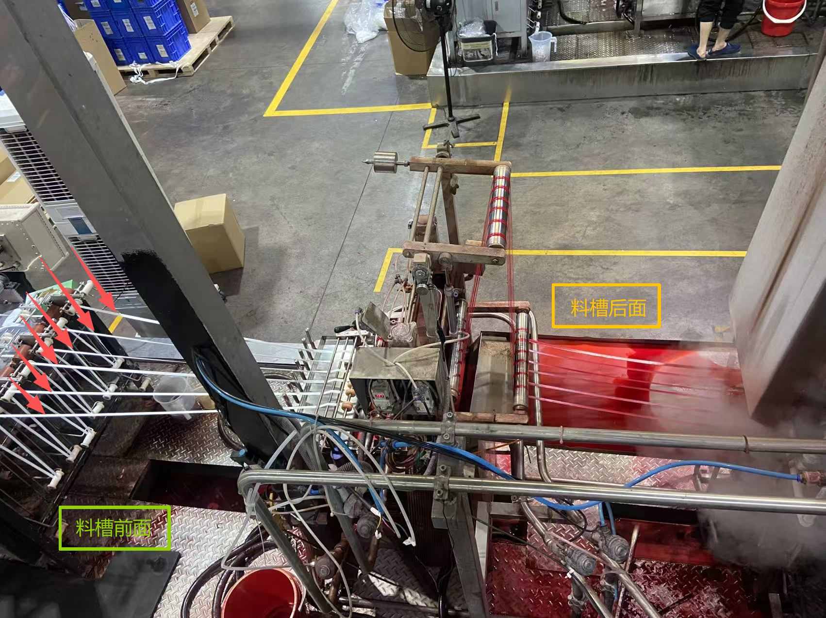
料槽前面 | 每一条都可以单独调张力
若调不好 | 出来色差/条差

不平张力在前面料槽会影响到最后机台-出烫桶

调好前面料槽张力，后面不需要拉太紧来开机

